t-1 SG, tSLEv
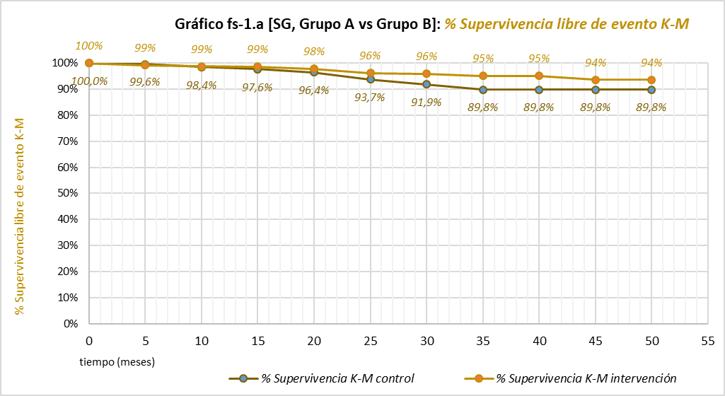
Calculadora de la Supervivencia en "tiempo medio de Supervivencia Libre del evento que se está midiendo (tSLEv)" y de la "Prolongación del tiempo medio de Supervivencia Libre del evento que se está midiendo (PtSLEv)". |  |  |  |  |  |  |  | Evento que se está midiendo:
Abreviaturas: SG: supervivencia global; SLP: supervivencia libre de progresión; LEv: libre del evento que se está midiendo; tSLEv: tiempo medio de supervivencia libre del evento que se está midiendo; PtSLEv: prolongación del tiempo medio de supervivencia libre del evento que se está midiendo. |  |  |  |  |  |  |  | muerte

20220930-ECA KN-564 m50, CáRenCélCl ady [Pemb vs Pl], +SG SLP. Powles
Powles T, Tomczak P, Park SH, on behalf of the KEYNOTE-564 Investigators. Pembrolizumab versus placebo as post-nephrectomy adjuvant therapy for clear cell renal cell carcinoma (KEYNOTE-564): 30-month follow-up analysis of a multicentre, randomised, double-blind, placebo-controlled, phase 3 trial. Lancet Oncol. 2022 Sep;23(9):1133-1144.
Supervivencia Global en tiempo medio de Supervivencia Libre del evento "muerte" | Área Bajo la Curva (ABC) por polígonos |  |  |  | Supervivencia | meses |  |  |  |  | ABC políg, 5 meses | ABC políg, 10 meses | ABC políg, 14 meses | ABC políg, 20 meses | ABC políg, 25 meses | ABC políg, 30 meses | ABC políg, 35 meses | ABC políg, 40 meses | ABC políg, 45 meses | ABC políg, 50 meses
 | 30 |  |  |  | 100.0% | 30 |  |  |  |  | 5 | 10 | 15 | 20 | 25 | 30 | 35 | 40 | 45 | 50
SG en tSLEv, Grupo A vs Grupo B | 29.42 |  |  |  |  | El área de referencia representa | 30.0 | meses |  |  | 5.0 | 9.9 | 14.9 | 19.8 | 24.6 | 29.4 | 34.2 | 38.9 | 43.7 | 48.3
 | 29.08 |  |  |  |  |  |  |  |  |  | 5.0 | 9.9 | 14.8 | 19.7 | 24.4 | 29.1 | 33.6 | 38.1 | 42.6 | 47.1
 |  |  | Área Bajo la Curva (ABC) por píxeles | Tiempo medio de Supervivencia Libre de Evento (tSLEv) |  |  | Tiempo medio que permenecen sin supervivencia |  |  |  | p > 0,05 | p > 0,05 | p > 0,05 | p > 0,05 | p > 0,05 | HR 0,50 (0,30-0,83) | p < 0,05 | p < 0,05 | p > 0,05 | p > 0,05
 |  | Área de referencia | 30 | 30.0 | meses |  | 0.00 | meses
SG en tSLEv, Grupo A vs Grupo B |  | Grupo A: Pembrolizumab, n= 496 | 29.42 | 29.4 | meses |  | 0.58 | meses
 |  | Grupo B: Placebo, n= 498 | 29.08 | 29.1 | meses |  | 0.92 | meses

 |  |  |  | Diferencia | 0.3 | meses | en | 30 | meses
 |  |  |  |  | 10.4 | días | en | 30 | meses

Tabla t-1 [SG en tSLEv, A vs B]: Cálculo de la "Supervivencia global en tiempo medio de Supervivencia Libre del evento muerte" por las áreas bajo las curvas. |  |  |  |  |  | Mediana de tiempo de Supervivencia Libre del evento muerte
 | Grupo A: Pembrolizumab, n= 496 | Grupo B: Placebo, n= 498 |  |  |  | Grupo A: Pembrolizumab, n= 496 | Grupo B: Placebo, n= 498
En un área de: | Media tSLEv, | Media tSLEv, | Diferencia de Medias = PtSLEv, | Diferencia de Medias = PtSLEv, |  | Mediana de tiempo de SLEv | Mediana de tiempo de SLEv | Prolongación de la Mediana de tiempo de SLEv
30 meses | meses | meses | meses | días |  | meses | meses | meses

Supervivencia Global en tiempo medio de Supervivencia Libre del evento "muerte" | 29.4 | 29.1 | 0.3 | 10 |  | No alcanzada | No alcanzada | No evaluable

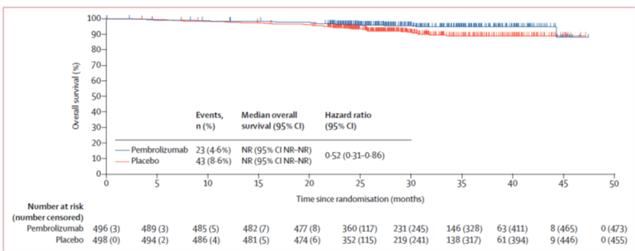
Abreviaturas:
 |  |  |  |  |  | Los 3 tiempos biográficos (3tB) | meses |  |  | días
 |  |  |  |  |  | Resto de t sin éxito | 0.6 | 1.9% |  | 18
 |  |  |  |  |  | PtSLEv por la intervención | 0.3 | 1.1% |  | 10
 |  |  |  |  |  | tSLEv sin la intervención | 29.1 | 96.9% |  | 885
 |  |  |  |  |  |  | 30.0 |  |  | 913
Gráfico "Los 3 tiempos biográficos (3tB)": Prolongación del tiempo medio de Supervivencia Libre de Evento (PtSLEv)

